bank_details
Required Information | Fill in
账户开户名： Bank Account Name: | Suheb Mohammed Khalid
开户行： Bank Name: | BNP Paribas
账户号： Bank Account Number: | FR76 3000 4018 6100 0016 7693 384
开户行地址： Bank Address: | 186 Rue Nationale, 75013 Paris
银行swift code Bank Swift Code: | BNPA FR PP PGB
电子邮箱： Email: | suheb_ahmad@hotmail.fr
联系人姓名 contact name | Suheb Mohammed Khalid
联系电话： Contact Number: | +33 610 714 190
地址： Address: | 15 Boulevard Vincent Auriol, Paris, France
邮编： Postal Code: | 75013
身份证号码： Identification Card Number (for freelance only)： | 10AZ13969

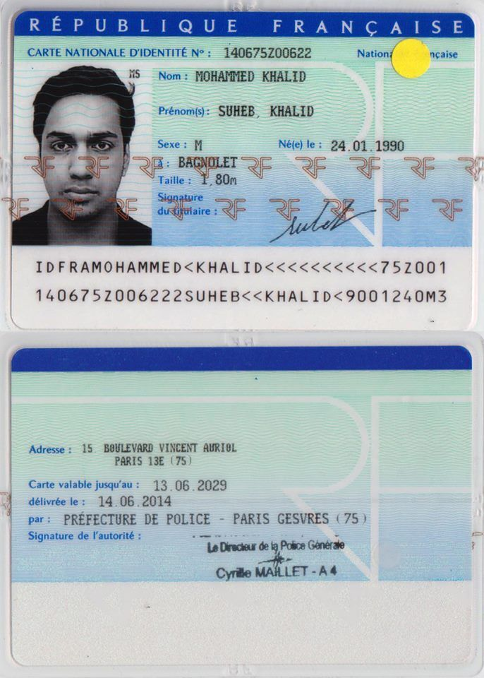
身份证电子档 Copy of Identification Card (for freelance only)

